Arkusz1
NUMER | PRODUKT | CENA NETTO | ILOŚĆ | CENA BRUTTO | OPIS | ZDJĘCIE
Sprzęt gospodarczy
1 | szpadel |  | 2 |  | Długość trzonka [cm] 113 Ostrze - długość [mm] 120 Rodzaj Szpadel ostry Rodzaj trzonka Włókno szklane Szerokość robocza [mm] 210 | 
2 | Szufla do odgarniania śniegu z polipropylenu (PP), wolna od korozji |  | 1 |  | dealne do rozsypywania soli i innych agresywnych substancji Szufla z polipropylenu (PP), kij z drewna Brak korozji Duża stabilność przy niewielkiej masie własnej zapewnia ergonomiczną pracę i długą trwałość Stabilizowana na UV i odporna na uderzenia Stabilizowane na UV i praktycznie odporne na pękanie | 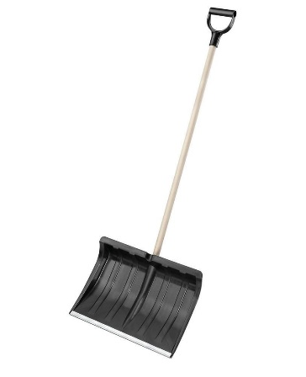
3 | Grabie do liści |  | 2 |  | Grabie mocne 16 zębów z trzonkiem drewnianym 130 cm Duża głowica z lekko zagiętymi, stalowymi, solidnymi zębami znakomicie grabi, rozdrabnia i wyrównuje ziemię. Skutecznie zgarnia też opadłe liście, patyki, kamienie | 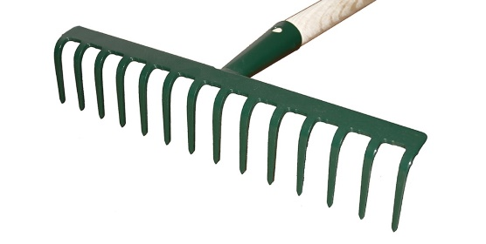
4 | Taczka |  | 1 |  | TACZKA OGRODOWA MOCNA BUDOWLANA OCYNKOWANA 120 LLekka i wygodna taczka jest niezawodnym pomocnikiem zarówno w ogrodzie jak i na budowie Posiada wygodne uchwyty transportowe z jednoczęściową ramą, Koryto wykonane ze stali ocynkowanej zapewnia wysoką trwałość. koło pompowane.
5 | Wiertarka udarowa + wiertła |  | 1 |  | Moc (w W) 701 Średnica wiercenia w metalu (w mm) 12 Średnica wiercenia w drewnie (w mm) 30 Średnica wiercenia w betonie (w mm) 14 Średnica uchwytu (w mm) 43 Długość przewodu (w m) 2.5 Średnia prędkość pracy (w obr./min.) 3000 Moment dokręcania (w Nm) 17 Napięcie zasilające 230 V - 50 Hz Ogranicznik głębokości, Regulacja momentu dokręcania, Regulacja momentu obrotowego- Tak
6 | Wkrętarka |  | 1 |  | Wkrętarka akumulatorowa3.6 V/1.5 Ah Li-Ion Akumulator Maksymalny moment obrotowy (miękki/twardy) 3/4.5 Nm Ø śrub (maks.) 5 mm Szybkie i łatwe ładowanie za pomocą gniazda microUSB Ergonomiczna konstrukcja Zintegrowana dioda LED: opcjonalnie jako światło punktowe lub rozproszone
WARTOŚĆ: |  |  |  | -

